Sheet1
<국고사업장 공단 전송자료 에러>- 국고사업장 에러 발생으로 아직 전송이 원활하게 진행 안됨.
#소변검사, 혈액검사 금액확인이 필요함-> 일반검진과 중복되는 항목에 대한 금액 확인 필요

# 당일 소음 1,2차 동시실시시 이경검사가 1차 결과지에는 출력되나 2차 결과지에는 출력안됨(2차 결과지에도 출력요청)
# 개인표 출력은 하였으나 결과 통보일자 확인 안됨

#주소가 일괄적으로 출력됨 -> 개인주소지/회사 구분 출력안됨 (개인발송 클릭해도 개인주소지 출력안됨)
# 1일 폭로시간 수정안됨.

# 사후관리소견서에 유해인자가 출력안됨 / 생물학적노출지표검사도 출력안됨
김찬도:1차)망간과 그 화합물+1차)산화철(분진 및 흄)+1차)용접흄+1차)자외선+1차)진동[그밖의진동기계,기구사용작업]+1차)특수검진 진찰료
박희국:1차)노말헥산+1차)메틸에틸케톤+1차)메틸이소부틸케톤+1차)아세톤+1차)에틸벤젠+1차)이소부틸알콜+1차)이소프로필알코올+1차)진동[그밖의진동기계,기구사용작업]+1차)크실렌+1차)톨루엔+1차)특수검진 진찰료
변성우:1차)광물성분진+1차)노말헥산+1차)메틸에틸케톤+1차)메틸이소부틸케톤+1차)아세톤+1차)에틸벤젠+1차)이소부틸알콜+1차)이소프로필알코올+1차)진동[그밖의진동기계,기구사용작업]+1차)크실렌+1차)톨루엔+1차)특수검진 진찰료
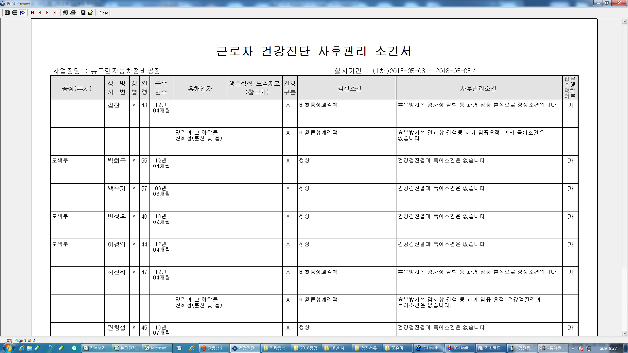

기존 사후관리소견서 출력물

# 결과표에 직인 변경 요함(사후관리소견서에는 본원 직인이나 결과표에는 본원 직인 아님)

# 통계 ->흉부방사선 영상판독소견서
1) 촬영번호와 분류 조회 안됨
2) 총인원수와 출력인원수가 틀림
3) 판독의사가 1인 경우 두번 기재됨
4) 7명인데 4명만 기재됨

기존 출력물

# 야간 2차 검진시 수면장애 검사 결과값 공단 기준 적용요

공단소견

안전공단 자료 전송시 사업체별 전송인원 선택하여 전송가능하도록 -> 현재 사업체별 전체 인원 또는 수검자 1명에 한해서만 파일 형성되어 전송됨

